开发者问题汇总
序号 | 表名 | 字段名 | 问题描述 | 问题提出人 | 备注 | 问题提出时间 | 问题解答 | 解答人 | 是否解决（能否入仓）
1 | ODS_DEV_APP_UP_DM | rootid | rootid的业务含义 | zhz |  | 20160920 | rootid=0表示CMS系统，(跟应用市场的数据是一致的)表示最新数据。 其他的表示历史数据
2 | ODS_DEV_APP_UP_DM | uid | uid=0的数据量为10，作者名不同 (限制STATE为101,102,103,104,105的数据不会出现这种情况 ） | zhz | 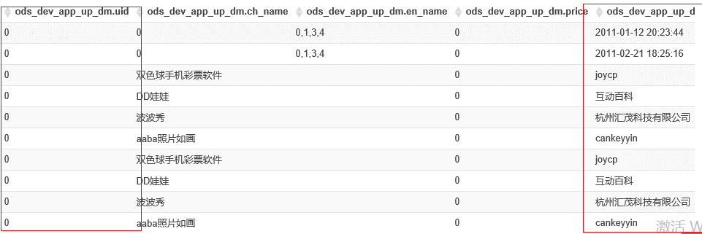 | 20160920 | uid=0的可以排除，没有业务含义 | 马立军
3 | ODS_DEV_APP_UP_DM 应用市场和主题的状态同样 | STATE | 所给的文档代码含义不同；以什么为准？ 多余的代码怎么处理（需要一版标准的代码含义） | zhz |  | 20160920 | 已第二个为准
4 | ODS_DEV_APP_UP_DM | app_id | app_id=0的数据很多 | zhz |  | 20160920 | appid=0的排除，没有业务含义 | 马立军
5 | ODS_UP_DEVELOPER_INFO_DM | FEE_VIP | VIP套餐类型代码取值中-1代表什么含义 | zhz | 数据存储-1,0,1,2,3 | 20160920 | ：-1表示在审核状态 其他表示审核通过以后的状态，这个套餐已经不用了
6 | ODS_UP_INDIV_DEVELOPER_DM | CTF_TYPE | 证件类型码值代表含义？ | zhz | 数据存储1 | 20160920 | 1身份证 2护照
7 | ODS_UP_CORP_DEVELOPER_DM | LEGAL_MAN_CTFTYPE | 证件类型码值代表含义？ | zhz | 数据存储0,1,2 | 20160920 | 1身份证 2护照
8 | ODS_HOTA_UPDATE_DEVICEINFO_DM | 操作语言代码/UP的语言代码 | 统一一版语言代码如简体中文zh_cn，simpChinese | zhz |  | 20160920
9 | ods_hispace_app_info_dm | 产品类型代码 | 类型数据库存储汉字，根据所给维表编码 一些无法转码的怎么处理 | zhz |  | 20160920
10 | ODS_UP_USER_ACCT_INFO_DM | ACCOUNT_VALID_STATUS 账户有效状态 | 一些代码值含义不明 | zhz | 数据存储NVLL,0,1,2,3,5,6,7,8,9 | 20160920
11 | ODS_HWMOVIE_VOD_CONTENT_DM |  | 1. 数据重复：三条记录一模一样 2. 同一个vod_id(电影)对应多个父集ID（SITCOMID），父集的类型为104（专题），这种在数据上看来父级内容的类型都是专题，是否可以把专题的内容从内容中进行剥离？ 3. 同一个vod_id 内容时长不一样（elapsetime），其他属性都一样，这样的数据如何处理？ | ty |  | 20160920
12 | ODS_PHONESERVICE_SNS_T_GROUPINFO_DM | GRPNAME | 该字段加密，如何解密？ | ty |  | 20160920
13 | ods_hwmovie_vod_content_column_dm |  | 栏目名称为电影，同时是2级栏目和4级栏目 | ty |  | 20160920 | 2000000003是电影分类， 2000000047是付费栏目中的电影
14 | ODS_PHONESERVICE_SNS_T_GRPMEMBER_DM | MBINFOSET | 是一个大字段，每个值的含义？（成员信息集合;内部格式为自定义格式数组： mbUID, mbNickName; ….;） | ty | 150086000025632983,35E119F89CE65637DBC22AA824293C4E:4283F0F069A1F4AB9B2A4160DB6C3707,2016-02-11 03:57:32.0,0,2,2016-02-11 03:57:49.0# | 20160920
15 | Q：从盖亚视频角度出发：每个视频的简介，热度，导演，演员，奖项这些字段对应哪些表？需要提供数据字典。 |  |  | ty |  | 20160920
16 | ods_game_buoy_device_summary_log_dm （浮标用户登录日志） |  | 1.脚本中补充的一些开发者：ODS_UP_USER_INFO_DM中（限定register_client_type=90 AND register_channel_id=90000000）的user_id为什么不能出现在ods_game_buoy_device_summary_log_dm（浮标用户登录日志）表的upid中,业务含义？ 2.ods_game_buoy_device_summary_log_dm是一张增量表还是一张全量表？ | ly |  | 20160920 | 老的版本中开发者联盟跟网游共用一个渠道号，现在已分开
17 | 涉及解密字段 |  | 1.云服务消费者历史中“出生日期字段”加工逻辑，要先取主证件类型为"身份证"的，从主证件号中截取出出生日期，但证件号都已加密，华为人员反馈暂不解密，如何处理？ （涉及到ODS_UP_INDIV_DEVELOPER_DM.CTF_CODE、ODS_UP_CORP_DEVELOPER_DM.LEGAL_MAN_CTFCODE、ODS_EUI_FORUM_COMMON_MEMBER_PROFILE_DM.IDCARD） | ly |  | 20160920
18 | ods_dev_app_up_dm |  | ods_dev_app_up_dm中一个包对应多个app_id,处理规则？加工有效开发者过程中，将一个包有多个app_id的数据，若app_id对应的state IN (101,102,103,104,105)才保留 --（101）上架 即在架 （102）下架申请 ,（103）下架待审核 | ly | SELECT t.user_id, t.user_name, t.app_id, t.app_name, t.package_name FROM ( SELECT IF(t1.app_id_num>1,IF(t2.state IN (101,102,103,104,105),t2.app_id,''),t2.app_id) AS app_id, --（101）上架 即在架 （102）下架申请 ,（103）下架待审核 IF(t1.app_id_num>1,IF(t2.state IN (101,102,103,104,105),t2.app_name,''),t2.app_name) AS app_name, --104,105 IF(t1.app_id_num>1,IF(t2.state IN (101,102,103,104,105),t2.user_id,''),t2.user_id) AS user_id, IF(t1.app_id_num>1,IF(t2.state IN (101,102,103,104,105),t2.user_name,''),t2.user_name) AS user_name, t1.package_name AS package_name FROM ( SELECT COUNT(app_id) AS app_id_num, packagename AS package_name FROM ods_dev_app_up_dm WHERE pt_d = '$date' AND app_id<>'' AND app_id IS NOT NULL AND rootid = 0 AND SUBSTR(last_uptime,1,10)<='$date_ep' AND state<>9997 AND state<>-9998 AND packagename IS NOT NULL GROUP BY packagename )t1 LEFT OUTER JOIN ( SELECT app_id AS app_id, ch_name AS app_name, uid AS user_id, author AS user_name, packagename AS package_name, state AS state FROM ods_dev_app_up_dm WHERE pt_d = '$date' AND app_id<>'' AND app_id IS NOT NULL AND rootid = 0 --rootid=0的记录是和应用市场那边的数据一致的,每个appid都只有一条记录的rootid为0 AND SUBSTR(last_uptime,1,10)<='$date_ep' AND state<>9997 --创建或升级应用的时候失败 AND state<>-9998 --草稿状态时候的删除 AND packagename IS NOT NULL )t2 | 20160920 | 业务给的口径就是这样
19 | ods_up_oper_log_dm | server_name、interface_name | 1.server_name = 'B2XB'代表什么含义？数据中还有com.huawei.appmarket等 2.interface_name = 'OpenUP.User.getInfo' 什么含义？ | ly | other_params rlike 'client_id' OR (server_name = 'B2XB' AND interface_name = 'OpenUP.User.getInfo' AND other_params RLIKE '^[0-9]*$') 分为sso，up，cas,sso是手机端鉴权，up是up的接口日志，cas是pc鉴权日志 | 20160920 | 业务给的口径就是这样
20 | 开发者开发的APP_ID PUSH过消息的 |  | 为什么ods_push_crs_log_dm取了 log_type='timeout rsd'(超时后立即重发)的数据，而ods_push_mc_log_dm表没取log_type='timeout rsd'的数据？ | ly | SELECT SUBSTR(device_token,17) AS app_id FROM ods_push_mc_log_dm --发送消息话单日志（1.当push请求发送消息后产生一条数据，使用频率高） WHERE log_type in ('push request','rsd request') --首送push请求、重发push请求 AND pt_d = '$date' UNION ALL SELECT SUBSTR(device_token,17) AS app_id FROM ods_push_crs_log_dm --CRS消息日志 （1.CRS部件发送消息日志2.Content Routing Service，消息路由服务，后被MC代替；3.主要用于消息统计（OLD部件）） WHERE log_type in ('push request','rsd request','timeout rsd') --首送push请求、重发push请求、超时后立即重发 AND pt_d = '$date' | 20160920 | 业务给的口径就是这样
23 | ODS_PUSH_DEV_LOGIN_NEW_DM | info | info的拆分规则 | zhz |  | 20160921
24 | ODS_PUSH_TRS_RSP_LOG_DM | message | 拆分规则 | zhz |  | 20160921
 | ODS_PUSH_ROUTERECORD_DM | RET_EXT_INFO | 拆分规则 | zhz |  | 20160921

